Лист1
Адрес | Код команды | Мнемоника | Комметнтарии
20E | 021F | start_index | Адрес начала массива
20F | A000
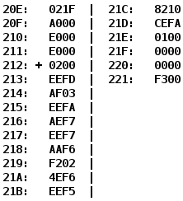
210 | E000
211 | E000
212 | 0200 | CLA
213 | EEFD | ST 211 | -3+1 Прямое относительное сохранение в ячейку 211
214 | AF03 | LD 03 | Прямая загрузка M→AC(0003)
215 | EEFA | ST 210 | -6+1Прямое относительное сохранение в ячейку 210
216 | AEF7 | LD F7 | -9+1 Прямая относительная загрузка 20E → AC
217 | EEF7 | ST 20F | -9+1 Прямое относительное сохранение в ячейку 20F
218 | AAF6 | LD (IP -A)+ | Косвенная автоинкрементная загрузка М→AC(020E) Зн(020E)+=1
219 | F202
21A | 4EF6
21B | EEF5
21C | 8210
21D | CEFA
21E | 0100 | HLT | Останов
21F | 0000
220 | 0000
221 | F300

